상품제안서
겨울엔 핫팩 100g(국산) | 상품코드: F09636

 |  |  |  |  |  |  | 02-412-0044 | www.easy1.co.kr
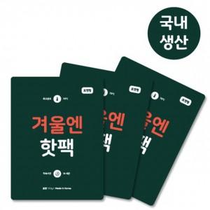

【상세/제작정보】 | <p><span style="font-size: 12pt;"><b>* 배송비- 한박스 200개 / 4500원 별도</b></span></p><p><span style="font-size: 12pt;"><b>* 스티커 제작 및 부착- 150원별도</b></span></p>

【인쇄/포장옵션】 | 스티커 / 포장불가능

【공급단가】 | 수량 | 1,000~ | 2,000~ | 3,000~ | 5,000~ | 10,000~
*VAT별도 | 단가 | 360원 | 350원 | 330원 | 320원 | 310원

【상품 URL】 | https://dev.easy1.co.kr:443/src/goods_detail.php?gdno=9636

